Sheet1
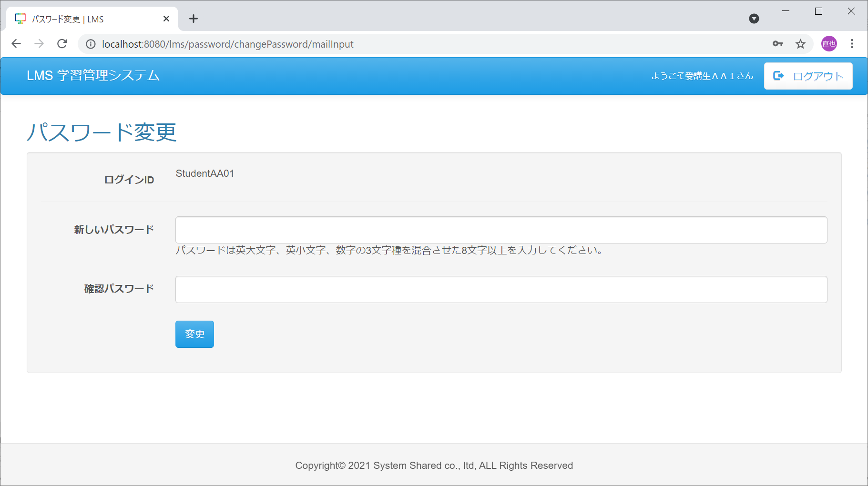
パスワード再設定画面⇒パスワード再設定完了画面⇒パスワード変更画面までの遷移の仕方について

手順１．m_userの準備
①権限を0001を設定する
②メールアドレスに適当な値を設定する。（ここでは一旦、n-uemurakigyo2@3sss.co.jpとする）
user_id | login_id | password | user_name | authority | account_id | security_agree_flg | password_change_date | delete_flg | first_create_user | first_create_date | last_modified_user | last_modified_date | kana | mail_address | subsidy_category_id | leave_flg | leave_date
16 | StudentAA01 | e28ab886234c057a4faa1923f1d12c1bf3b7825cbe0302a13b9773df4f7caa61 | 受講生ＡＡ１ | 0001 | 1 | 1 | « NULL » | 0 | 1 | 10/8/15 | 16 | 7/2/21 | « NULL » | n-uemurakigyo2@3sss.co.jp | « NULL » | « NULL » | « NULL »

手順２．パスワード再設定画面での操作
①メールアドレスに、手順１の②で設定したメールアドレスを入力する
②権限は受講生とする。 ※権限が存在しない場合は設定なしで問題ありません。
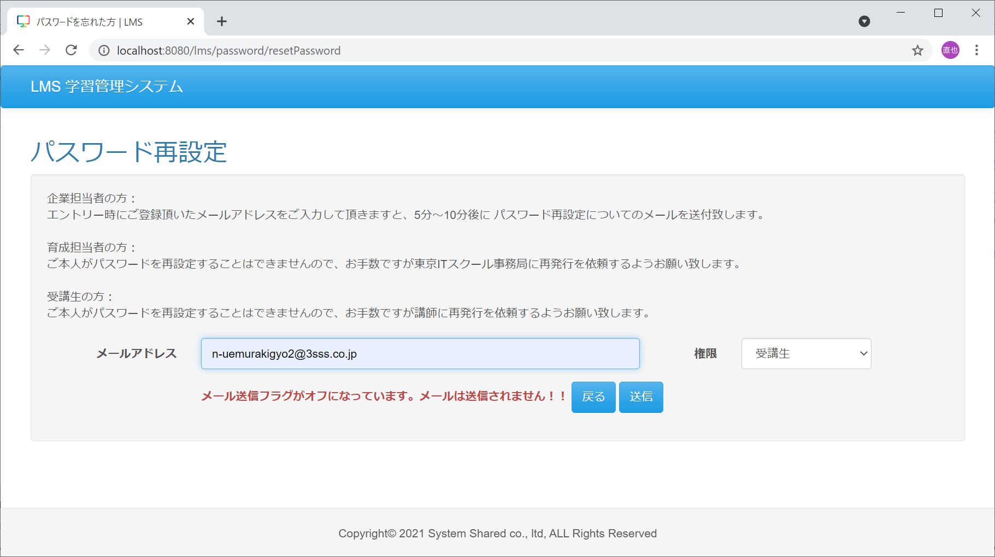

手順３．パスワード再設定完了画面
パスワード再設定完了画面へ遷移
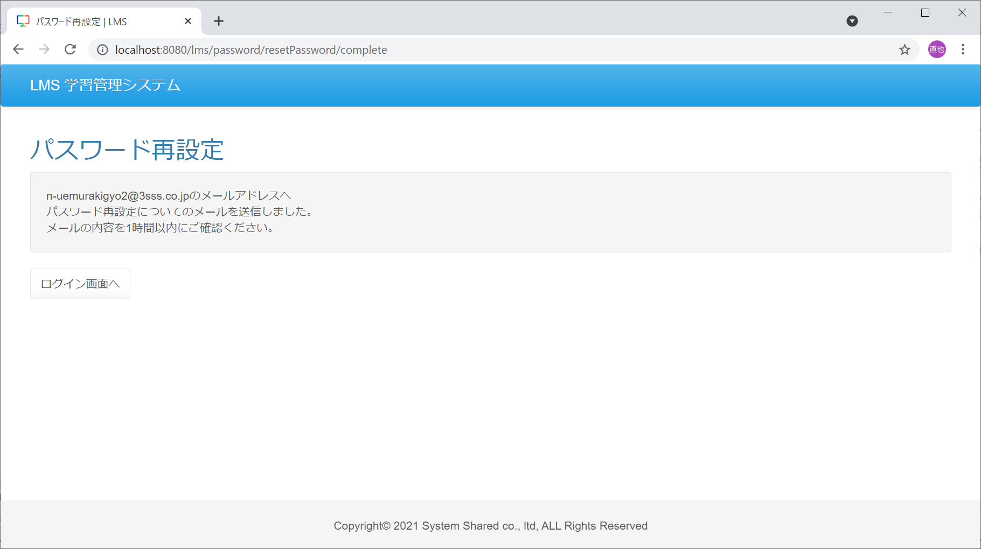

手順４．t_temporary_pass_storageのchange_keyの取得
対象のユーザーIDに紐づくレコードを確認。※仮にデータが登録されていない場合、権限とメールアドレスのいずれかが間違っている可能性あり
①change_keyの値をコピー
temporary_pass_storage_id | user_id | change_key | time_limit | delete_flg | first_create_user | first_create_date | last_modified_user | last_modified_date
3 | 16 | puP9PDuTBQqVDJ6k | 7/2/21 | 0 | 16 | 7/2/21 | 16 | 7/2/21

手順５．
①手順４で取得したchange_keyの値をurlのkeyパラメータに設定し、ブラウザのURL欄にコピー＆ペーストし、実行
http://localhost:8080/lms/password/resetPassword/set?key=puP9PDuTBQqVDJ6k
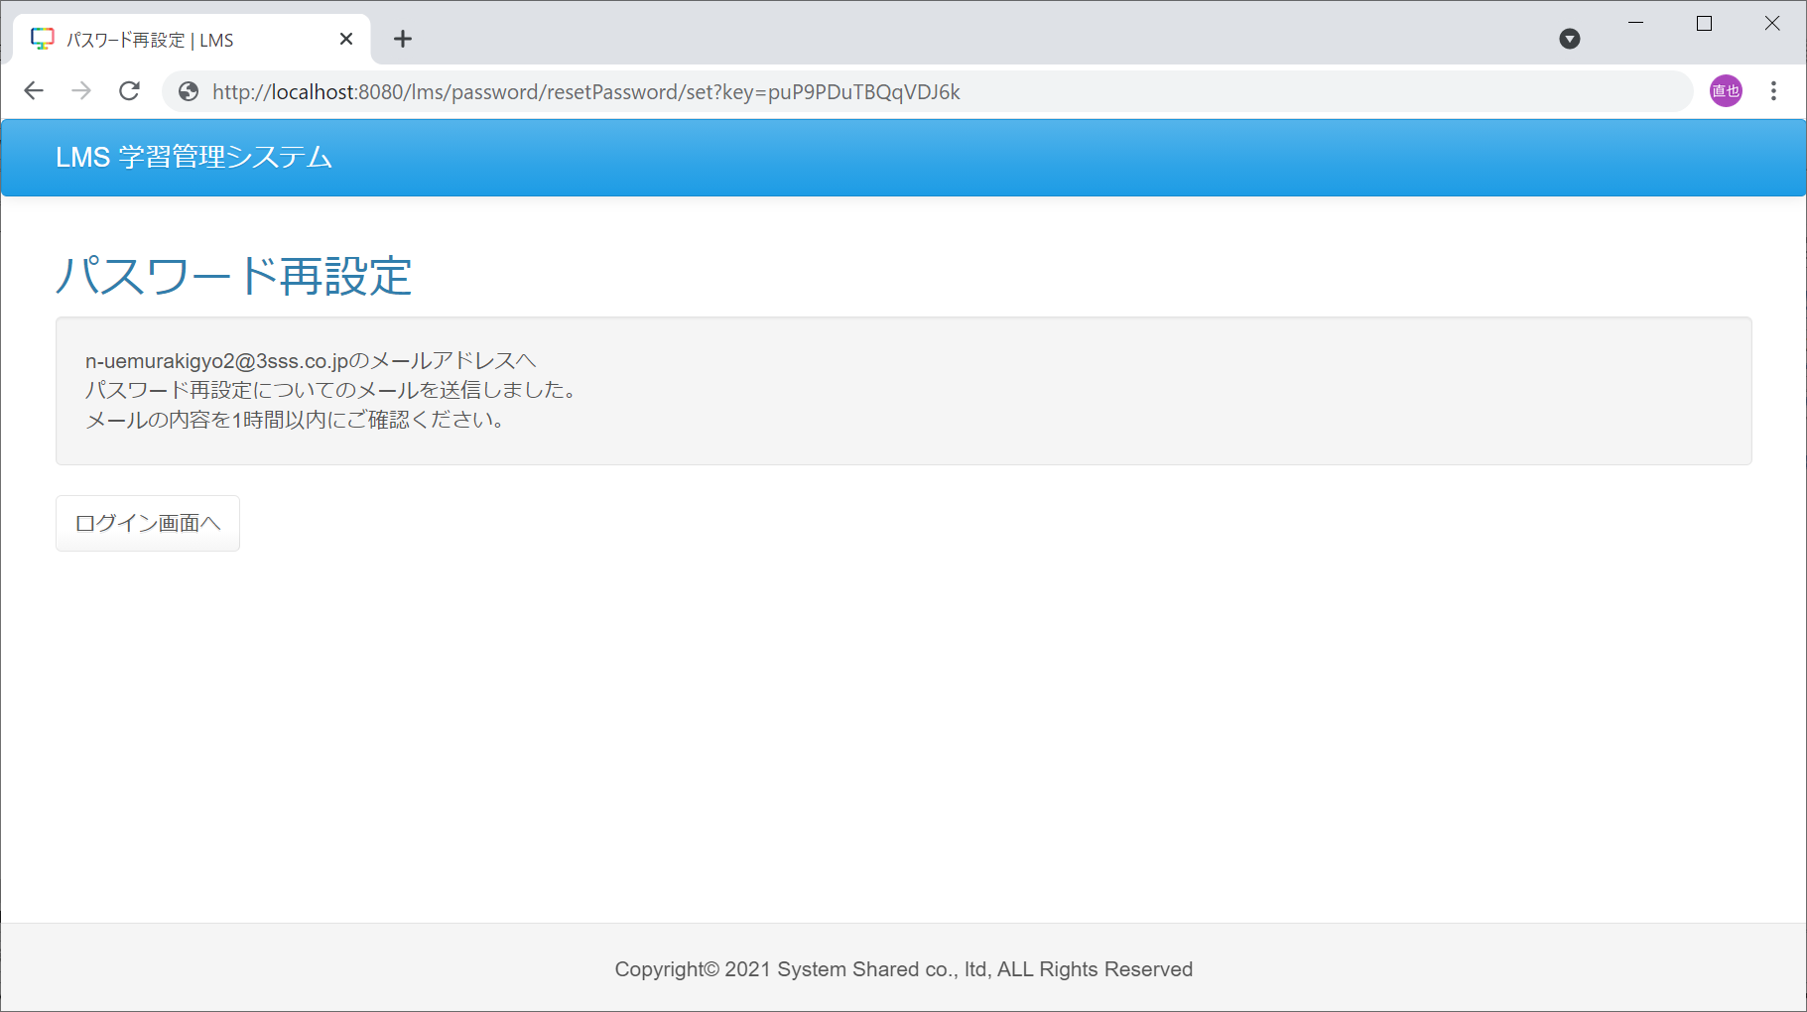

手順６．パスワード変更画面
手順５で実行後、パスワード変更画面へ遷移

